控制存储器数据自动生成
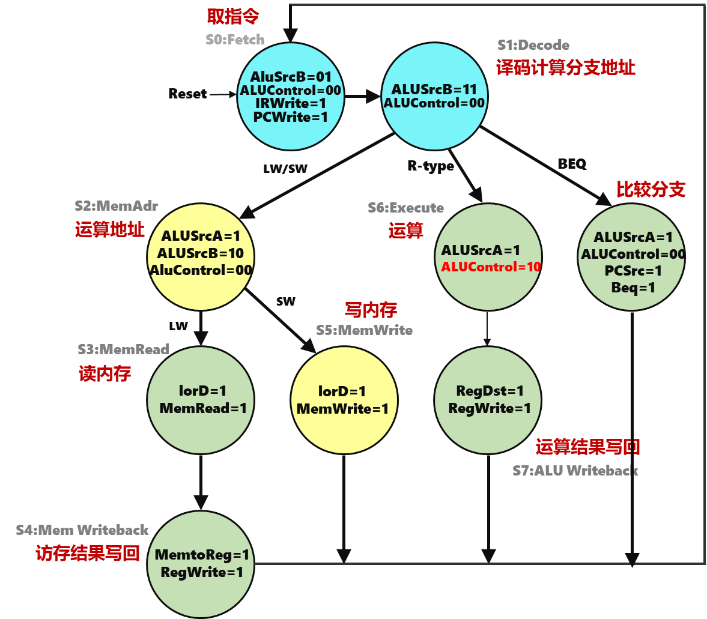
微指令功能 | 状态 | 微指令地址 | IorD | PcSrc | AluSrcA | AluSrcB | MemToReg | RegDst | IrWrite | PcWrite | RegWrite | MemWrite | MemRead | BEQ | BNE | AluControl | P | 下址字段 | 微指令 | 十六进制
取指令 | 0 | 0000 | 0 | 0 | 0 | 01 | 0 | 0 | 1 | 1 | 0 | 0 | 1 | 0 | 0 | 00 | 0 | 0001 | 000010011001000000001 | 13201
译码 | 1 | 0001 | 0 | 0 | 0 | 11 | 0 | 0 | 0 | 0 | 0 | 0 | 0 | 0 | 0 | 00 | 1 | 0000 | 000110000000000010000 | 30010
LW1 | 2 | 0010 | 0 | 0 | 1 | 10 | 0 | 0 | 0 | 0 | 0 | 0 | 0 | 0 | 0 | 00 | 0 | 0011 | 001100000000000000011 | 60003
LW2 | 3 | 0011 | 1 | 0 | 0 | 00 | 0 | 0 | 0 | 0 | 0 | 0 | 1 | 0 | 0 | 00 | 0 | 0100 | 100000000001000000100 | 100204
LW3 | 4 | 0100 | 0 | 0 | 0 | 00 | 1 | 0 | 0 | 0 | 1 | 0 | 0 | 0 | 0 | 00 | 0 | 0000 | 000001000100000000000 | 8800
SW1 | 5 | 0101 | 0 | 0 | 1 | 10 | 0 | 0 | 0 | 0 | 0 | 0 | 0 | 0 | 0 | 00 | 0 | 0110 | 001100000000000000110 | 60006
SW2 | 6 | 0110 | 1 | 0 | 0 | 00 | 0 | 0 | 0 | 0 | 0 | 1 | 0 | 0 | 0 | 00 | 0 | 0000 | 100000000010000000000 | 100400
R型运算1 | 7 | 0111 | 0 | 0 | 1 | 00 | 0 | 0 | 0 | 0 | 0 | 0 | 0 | 0 | 0 | 10 | 0 | 1000 | 001000000000001001000 | 40048
R型运算2 | 8 | 1000 | 0 | 0 | 0 | 00 | 0 | 1 | 0 | 0 | 1 | 0 | 0 | 0 | 0 | 00 | 0 | 0000 | 000000100100000000000 | 4800
Beq | 9 | 1001 | 0 | 1 | 1 | 00 | 0 | 0 | 0 | 0 | 0 | 0 | 0 | 1 | 0 | 00 | 0 | 0000 | 011000000000100000000 | C0100
Bne | 10 | 1010 | 0 | 1 | 1 | 00 | 0 | 0 | 0 | 0 | 0 | 0 | 0 | 0 | 1 | 00 | 0 | 0000 | 011000000000010000000 | C0080
ADDI1 | 11 | 1011 | 0 | 0 | 1 | 10 | 0 | 0 | 0 | 0 | 0 | 0 | 0 | 0 | 0 | 00 | 0 | 1100 | 001100000000000001100 | 6000C
ADDI2 | 12 | 1100 | 0 | 0 | 0 | 00 | 0 | 0 | 0 | 0 | 1 | 0 | 0 | 0 | 0 | 00 | 0 | 0000 | 000000000100000000000 | 800
SYSCALL | 13 | 1101 | 0 | 0 | 0 | 00 | 0 | 0 | 0 | 0 | 0 | 0 | 0 | 0 | 0 | 00 | 0 | 1101 | 000000000000000001101 | D
 |  |  |  |  |  |  |  |  |  |  |  |  |  |  |  |  |  |  |  | 正确
第1步： 在第1列安排微程序，通常取指令部分放置在0号单元，同一指令的微程序中的微指令顺序存放
第2步： 填写D到S列的微指令控制信号，注意其中aluSrcB，AluControl为2位，下地址字段4位
第3步： 完成第2步后，最后一列微指令16进制会自动更新 |  |  |  |  |  |  |  |  |  |  |  |  |  |  |  |  | 微指令十六进制编码直接复制粘贴到控存中
第3步： 将最后一列的16进制编码复制粘贴到Logisim中的控制存储器中

LW指令数据通路
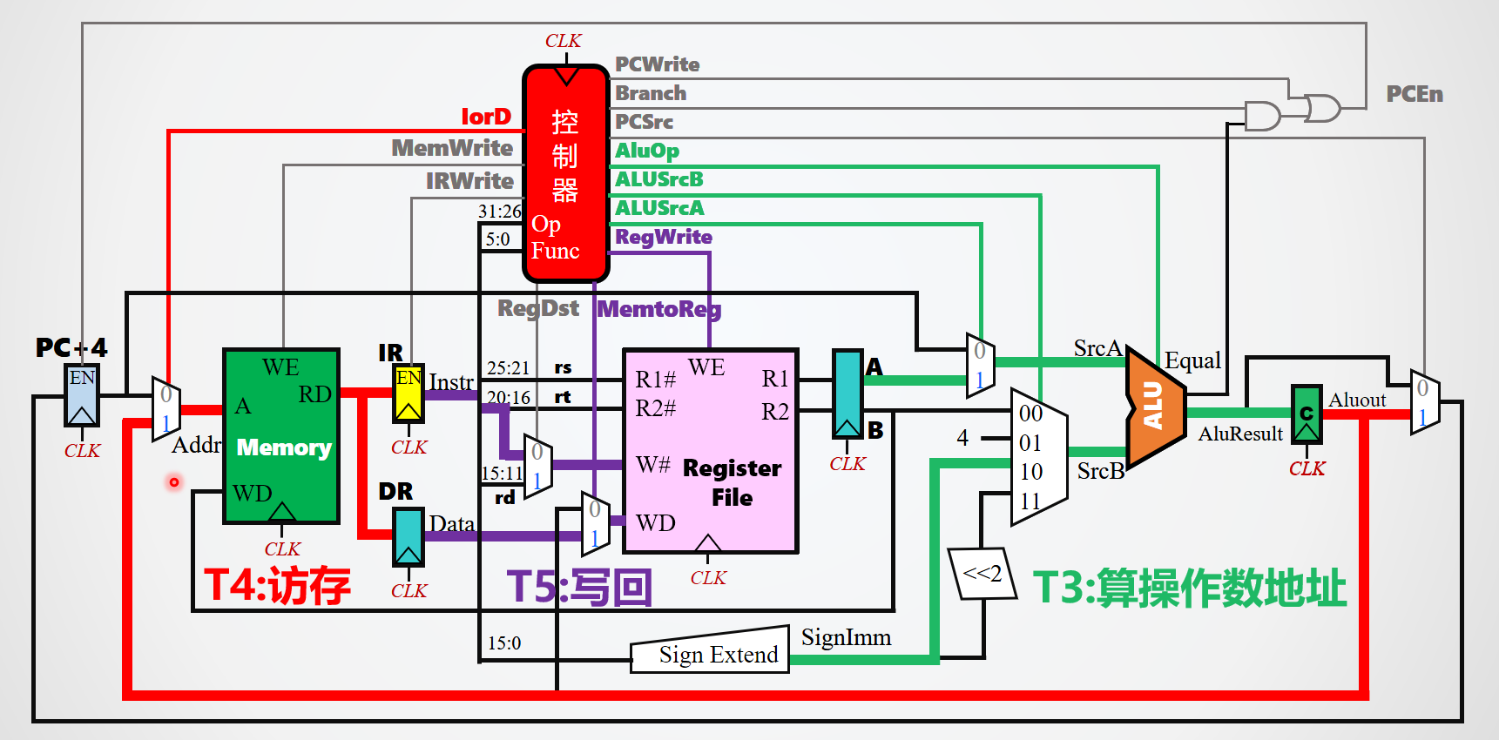

R型运算指令数据通路
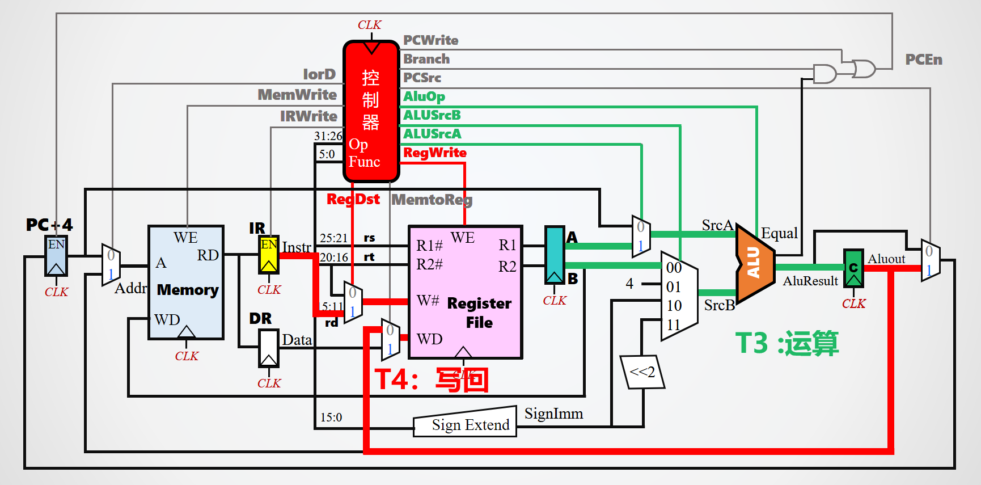

分支指令数据通路
